关系图
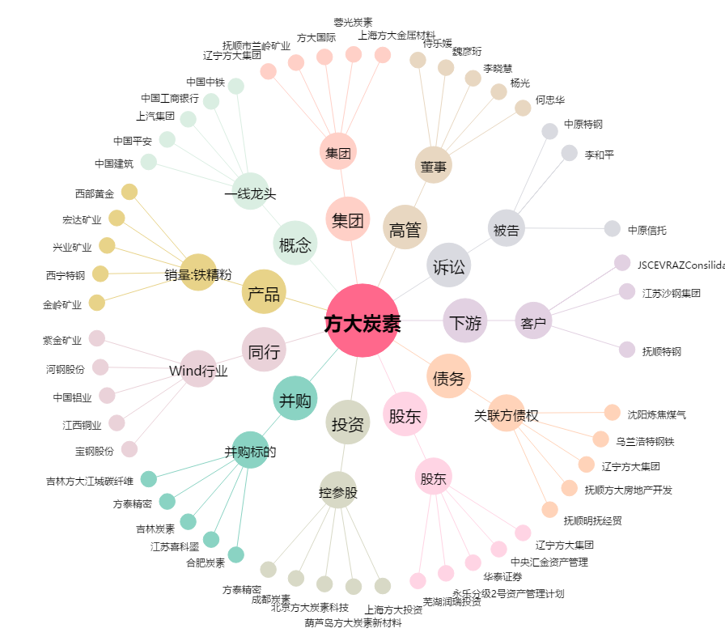
方大炭素[600516.SH] - 关系概览图

